المؤشرات الكلية

سوق العراق للاوراق المالية
جلسة الخميس 2026/1/8 |  |  |  | تقرير أسعار الأسهم المتداولة لسوق العراق للأوراق المالية
الجلسة (4)
الاسهم المتداولة المدرجة و OTC |  |  | 4,465,836,880 |  |  | قيمة الأسهم المتداولة المدرجة و OTC |  | 3,642,678,522 |  |  | صفقات الشركات المدرجة وOTC | 772
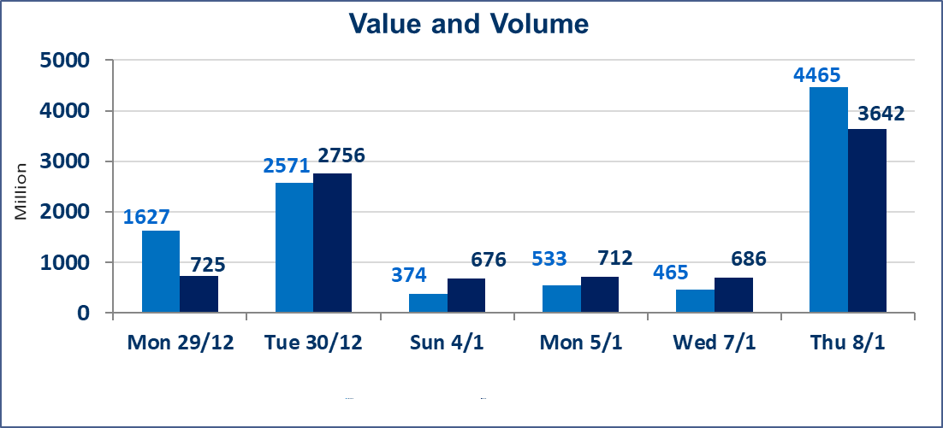
المؤشر60 ISX اليوم | 984.54 |  | نقطة |  |  | المؤشر15 ISX اليوم | 1211.69 | نقطة
المؤشر 60 ISX السابق | 983.95 |  | نقطة |  |  | المؤشر 15 ISX السابق | 1206.79 | نقطة
نسبة التغير | 0.06 |  | % |  |  | نسبة التغير | 0.41 | %
عدد النقاط | 0.59 |  | نقطة |  |  | عدد النقاط | 4.90 | نقطة

الشركات المدرجة | 104 | OTC | 14 | 118 |  | الشركات غير المتداولة المدرجة | 39 | OTC | 12 | 51
الشركات المتداولة | 49 | OTC | 2 | 51 |  | الشركات المرتفعة |  |  | 14
شركات الهيئة العامة |  |  |  | 6 |  | الشركات المنخفضة |  |  | 15
الموقوفة بقرار من هيأة الأوراق المالية |  |  |  | 10
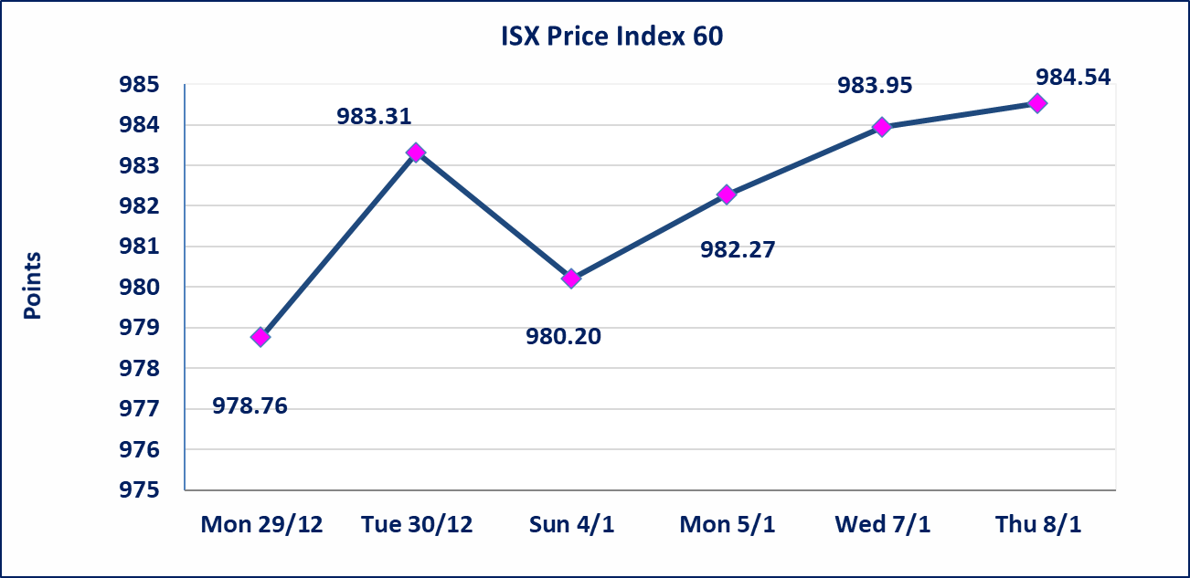
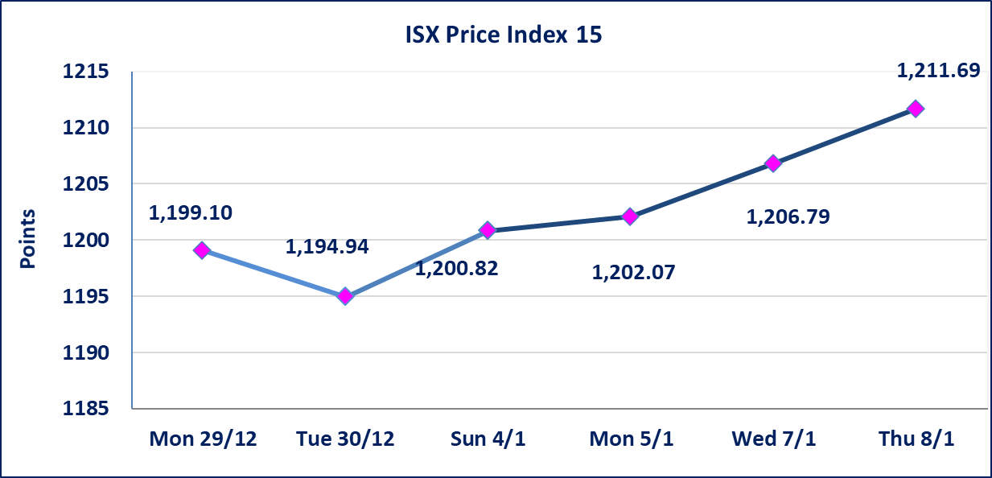

الاوامر الخاصة | نفذت شركة ايلاف للوساطة أمر متقابل مقصود على أسهم شركة مصرف الطيف الاسلامي بعدد أسهم (4) مليار سهم بقيمة (3) مليار دينار ، في زمن الجلسة الاضافي (بعد الساعة 1 ظهراً) وفقاً لاجراءات تنفيذ الصفقات الكبيرة.
بابل للانتاج الحيواني والنباتي (ABAP) | اجابة الشركة بخصوص الاحداث بان الشركة في افضل حالاتها وان معامل الاعلاف معروضة للاستثمار وهناك اتفاق مع القطاع الخاص بهدف استثمار مواقع الشركة.
الحد الأعلى والادنى للتغير في السعر | نسبة التغير في المنصة النظامية (15%)، نسبة التغير في المنصة الثانية (20%)، نسبة التغير في المنصة الثالثة (5%) إرتفاعاً وإنخفاضاً من سعر الاغلاق السابق.
Web site : www.isx-iq.net E-mail : info-isx@isx-iq.net |  |  |  |  | 07834000034 - 07711211522 : ص . ب :3607 العلوية الهاتف |  |  |  |  |  | بغداد /الكرادة/ قرب المسرح الوطني /مجاور مصرف الخليج التجاري

نسبة التغير
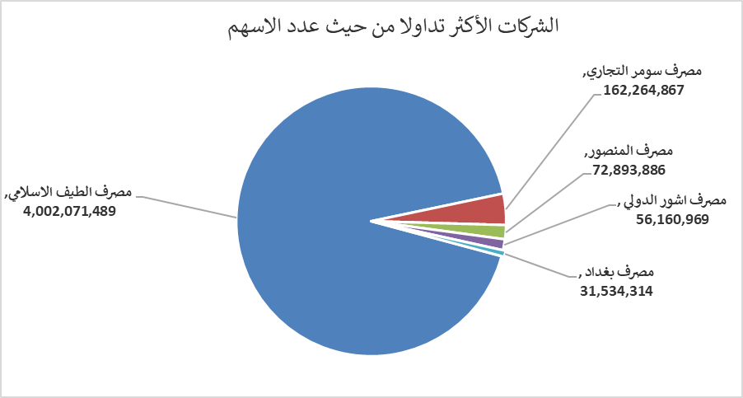
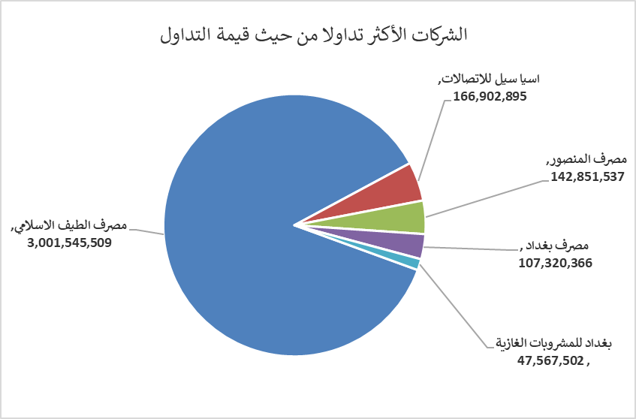
الشركات الأكثر ارتفاعاً وانخفاضاً

نسبة التغير لاسعار الاغلاق الاكثر ارتفاعاً |  |  |  | نسبة التغير لاسعار الاغلاق الاكثر انخفاضاً
اسم الشركة | اغلاق | التغير(%) | الاسهم المتداولة | اسم الشركة | اغلاق | التغير (%) | الاسهم المتداولة
مصرف عبر العراق للاستثمار | 0.220 | 15.79 | 109,284 | مصرف الانصاري | 0.060 | -14.29 | 5,000,000
رحاب كربلاء للمقاولات | 0.700 | 12.90 | 4,689 | الموصل لمدن الالعاب | 7.490 | -6.37 | 25,000
بابل للانتاج الحيواني والنباتي | 7.100 | 9.06 | 792,995 | الامين للتأمين | 0.900 | -5.26 | 62,780
الاهلية للانتاج الزراعي | 3.050 | 8.16 | 510,108 | مصرف الاتحاد العراقي | 0.190 | -5.00 | 1,000
فندق فلسطين | 25.200 | 5.00 | 303,184 | العراقية لصناعات الكارتون | 1.990 | -3.86 | 1,637,370

الشركات الاكثر نشاطا حسب الاسهم المتداولة (حجم التداول) |  |  |  | الشركات الاكثر نشاطا حسب القيمة المتداولة
اسم الشركة | اغلاق | التغير(%) | الاسهم المتداولة | اسم الشركة | اغلاق | التغير (%) | القيمة المتداولة
مصرف الطيف الاسلامي | 0.750 | 0.00 | 4,002,071,489 | مصرف الطيف الاسلامي | 0.750 | 0.00 | 3,001,545,509
مصرف سومر التجاري | 0.150 | 0.00 | 162,264,867 | اسيا سيل للاتصالات | 13.850 | 1.09 | 166,902,895
مصرف المنصور | 1.980 | 1.02 | 72,893,886 | مصرف المنصور | 1.980 | 1.02 | 142,851,537
مصرف اشور الدولي | 0.300 | -3.23 | 56,160,969 | مصرف بغداد | 3.400 | -1.16 | 107,320,366
مصرف بغداد | 3.400 | -1.16 | 31,534,314 | بغداد للمشروبات الغازية | 5.850 | 1.74 | 47,567,502

